상품제안서
25W 고속충전기 PD 3.0/PPS 빠른충전속도 지원 C타입-(고속충전 케이블 별도구매) | 상품코드: F30811

 |  |  |  |  |  |  | 02-412-0044 | www.easy1.co.kr
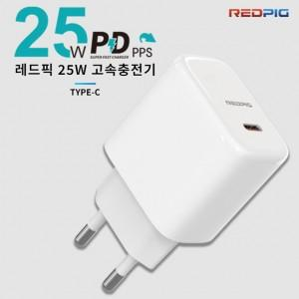

【상세/제작정보】 | 25W 고속 충전기 단품 - 케이블 별도 구매 필요 *** 본 제품은 충전 아답터 단품 이며 CtoC 케이블은 추가 구매가 필요 합니다. * 옵션 : 최대 60W 지원 가능한 C to C 고속 충전 케이블 1M (별도 판매) * 최소 주문 수량 30개 이상은 인쇄비 무료 * 30개 미만 주문건은 통합 인쇄비 15,000원/vat별도 추가 입니다.

【인쇄/포장옵션】 | / 포장지포장

【공급단가】 | 수량 | 100~ | 300~ | 500~ | 1,000~ | 3,000~
*VAT별도 | 단가 | 5,400원 | 5,310원 | 5,170원 | 5,080원 | 4,950원
 | 최대 60W 까지 지원하는 CtoC케이블 추가 구매 | 1,800원 | 1,770원 | 1,720원 | 1,690원 | 1,650원

【상품 URL】 | https://dev.easy1.co.kr:443/src/goods_detail.php?gdno=30811

